4.2
江苏国泰华盛实业有限公司
面辅材料订购单

供方：RECALL |  |  |  |  |  | 款号：
需方：江苏国泰华盛实业有限公司 |  |  |  |  |  | 客户：

现需方向供方订购下列辅料：

款号 | 名称 | 图片 | 编号 | 件数 | 单件用料 | 订购数
MC-NETYEL-AW25 | 价格牌 | 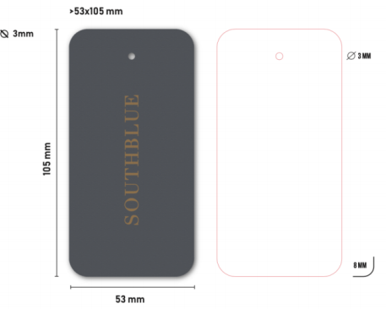 | T673892 | 9896 | 1 | 9896
 | 配比贴纸（10*15cm） |  |  | 1237 | 1 | 1237

一.大货必须符合LC WAIKIKI测试要求（过检针/环保要求）塑料类要特别注意 邻苯二甲酸测试
二.大货请按+3%发货
三.交货日期：
三.付款方式:凭增值税发票
四.运输方式及费用:供方送货
五.缅甸单，需贴箱唛

